4. CUESTIONES EXTERNAS E INTERN
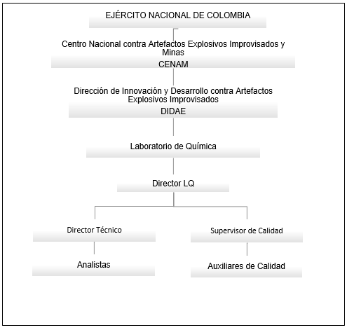
CUESTIONES EXTERNAS

Factores Económicos |  | Factores Sociales | Factores Políticos |  |  |  | Factores Legales

- Costos de materia prima - Costos de equipos - Costos de mantenimiento y calibración de equipos - Costos de los insumos |  | No aplica | - Políticas de Importación - Legislación laboral |  |  |  | - GUÍA TÉCNICA COLOMBIANA GTC-ISO/TR 10013 (directrices para la documentación del sistema de gestión de la calidad) - NORMA INTERNACIONAL ISO 9000 (Sistemas de gestión de la calidad) - NORMA TÉCNICA COLOMBIANA NTC-ISO/IEC 17025 (requisitos generales para la competencia de los laboratorios de ensayo y calibración) - Normatividad de explosivos de Colombia. - Manual de explosivos Ejercito nacional - Manual de usos de explosivos de indumil

Factores de Mercado |  | Factores Tecnológicos | Factores Ambientales |  |  |  | Factores Culturales

Laboratorios de otros entidades del estado: - Laboratorio de la policía Nacional - Laboratorio de la fiscalía general de la nación |  | - Uso de herramientas. - Uso de software de los equipos de análisis - Equipos de análisis de última tecnología. | Disposición de residuos Se dispondrán los residuos líquidos contaminados, no contaminados y los residuos sólidos contaminados en botellones de plástico rotulados. La disposición final de los residuos líquidos contaminados y no contaminados, y residuos sólidos contaminados está a cargo del personal externo contratado por el CENAM para tal fin. La disposición de los residuos sólidos no contaminados está a cargo del Auxiliar del Laboratorio. |  |  |  | No aplica

CUESTIONES INTERNAS

Fectores de Recursos

Laboratorio de Química, Centro Nacional contra Artefactos Explosivos Improvisados y Minas, Batallón de Mantenimiento de Ingenieros No.40. Fuerte Militar de Tolemaida. Nilo, Cundinamarca. El laboratorio hace parte del Ejército Nacional de Colombia. |  | El Laboratorio de Química se compone de dos laboratorios:

 |  | Laboratorio de Análisis Instrumental: donde se encuentran los equipos de análisis cromatográfico de gases, espectrofotometría IR y microscopia óptica. | Laboratorio de Ensayos preliminares, el cual se encuentra dividido a su vez en:

 |  |  | Zona de preparación de muestras: donde se hace la recepción, se preparan y homogenizan muestras. |  | Zona de preparación de patrones: donde se preparan soluciones y se manejan estándares de explosivos. | Zona de lavado de material: donde se lleva a cabo el lavado de material. |  | Zona de almacenamiento de solventes y reactivos: donde se almacenan los solventes usados en el Laboratorio.

Fector Humano

Descripción de los cargos

Cargo | Requisitos |  |  | Funciones
Director del Laboratorio | - Título de Químico o áreas afines. - Ser oficial del Ejército Nacional de Colombia |  |  | - Organiza y planea cada una de las actividades del laboratorio - Asegura la consecución de recursos y la ejecución del presupuesto para el buen desempeño del laboratorio. - Vela por la seguridad y la salud de las personas del laboratorio. - Evalúa el éxito y las fallas de cada individuo. - Coordina los esfuerzos individuales y de grupo. - Informar al CENAM sobre el desarrollo del laboratorio periódicamente.
Director de Calidad | - Profesional en Química - Tener conocimientos sobre sistemas de calidad - Tener conocimiento en técnicas cromatográficas - Tener conocimiento de explosivos |  |  | - Dirige la preparación, desarrollo e implementación del programa de gestión de calidad con el objeto y la responsabilidad de asegurar el cumplimiento de la norma ISO 17025. - Planea y supervisa los controles de calidad - Incentiva e implementa las auditorías internas.
Director Técnico | - Profesional en Química - Tener conocimientos sobre sistemas de calidad - Tener conocimiento en técnicas cromatográficas - Tener conocimiento de explosivos - Tener dominio del idioma inglés |  |  | - Establece las medidas necesarias para asegurar la calidad de los resultados. - Asegura la validación de métodos analíticos. - Supervisa la ejecución técnica del laboratorio. - Revisa el trabajo de los analistas y subalternos. - Revisa los resultados de los análisis realizados en el laboratorio. - Valida y aprueba con su firma los resultados de los ensayos. - Supervisa y desarrolla los controles de calidad
Auxiliares técnicos/analistas | - Tecnólogo en Química o estudiante de mínimo 7º semestre de química - Tener conocimientos sobre sistemas de calidad - Tener conocimiento de explosivos |  |  | - Participar activamente en el desarrollo e implementación del programa de gestión de calidad. - Velar por el orden del laboratorio. - Análisis de muestras; No tiene ningún tipo de contacto con el cliente en recepción de muestras o entrega de resultados.

Fectores Operacionales |  |  | Fectores Organizacionales

- Recolección de la muestra. - Envío de las muestras al Comando del CENAM. - Análisis por parte de los laboratorios del CENAM. - Envío de resultados a las unidades. |  | Los métodos empleados por el laboratorio tales como: - Detección - Cuantificación - Validación - Tratamiento de datos - Manejo de equipos, soluciones, muestras y reactivos | Objetivos - Investigación e implementación de metodologías para la detección y análisis de residuos de explosivos. - Realizar pruebas a explosivos y sustancias químicas empleadas por el sistema rival. - Determinación de la identidad de sustancias explosivas intactas y residuos post explosión. - Identificación de nitrocompuestos (TNT, PENT entre otros). - Identificación y cuantificación de nitrato de amonio (ANFO).

Estructura Organizacional

4.3 y 4.4 PROCESOS
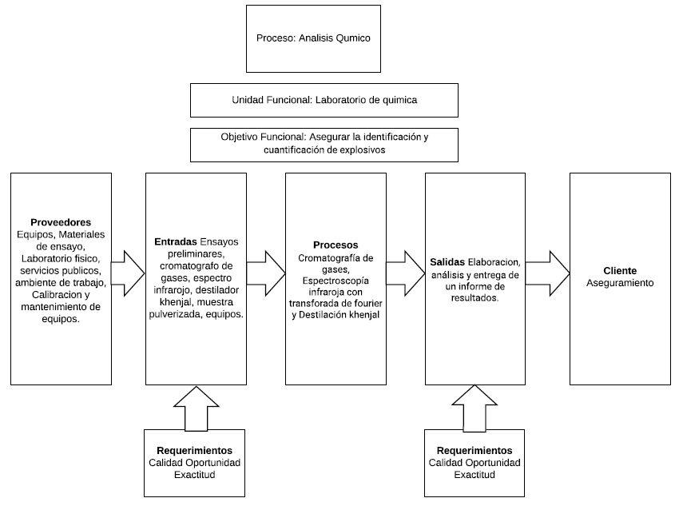
ALCANCE DEL SISTEMA DE GESTIÓN DE CALIDAD
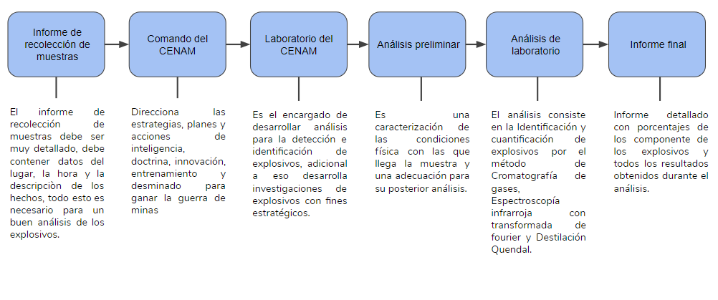
Identificación y cuantificación de explosivos por el metodo de Cromatografía de gases, Espectroscopía infraroja con transforada de fourier y Destilación khenjal: Elaboracion, análisis y entrega de un informe de resultados.

MAPA DE PROCESOS DE LA ORGANIZACIÓN
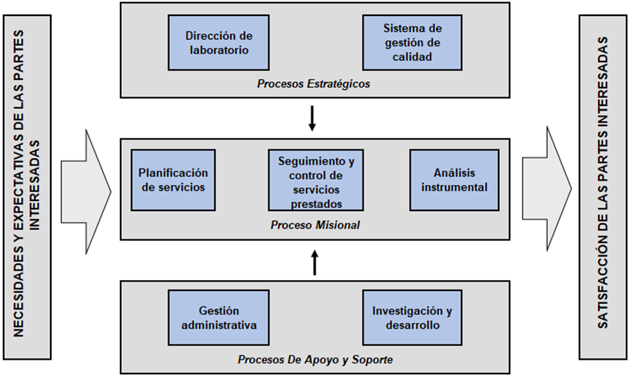

MAPA DE PROCESOS DE LA ORGANIZACIÓN

4.6 cargos estrategicos
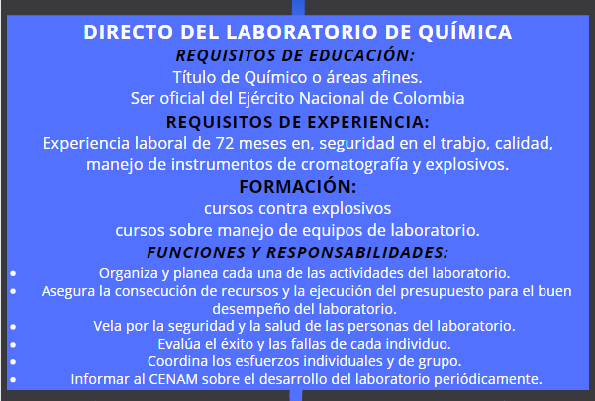

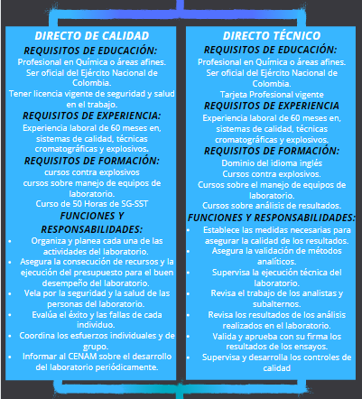

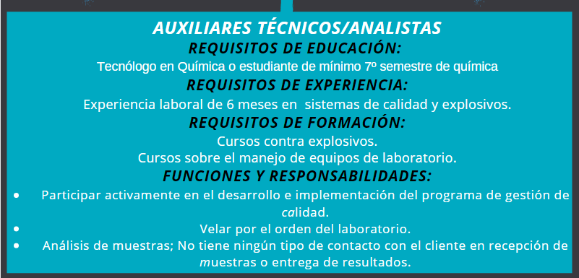

4.11 Control de Proveedores
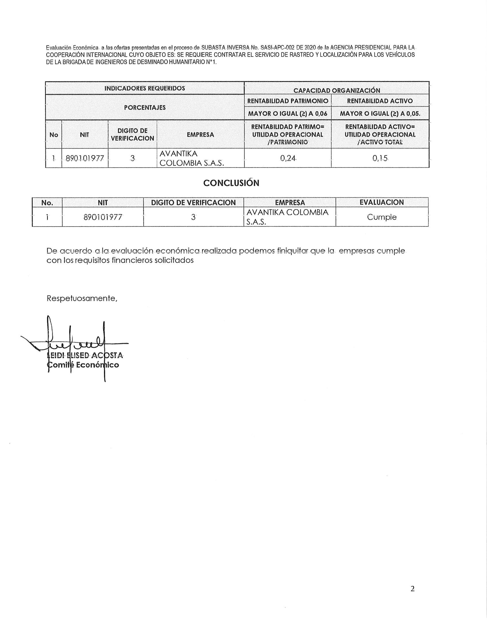
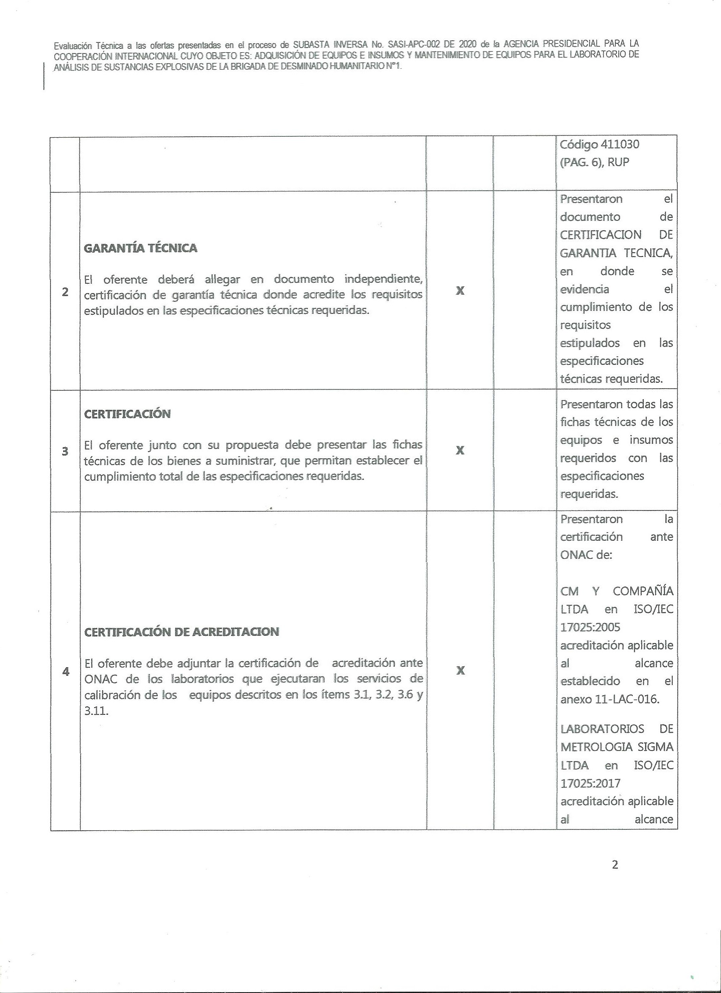
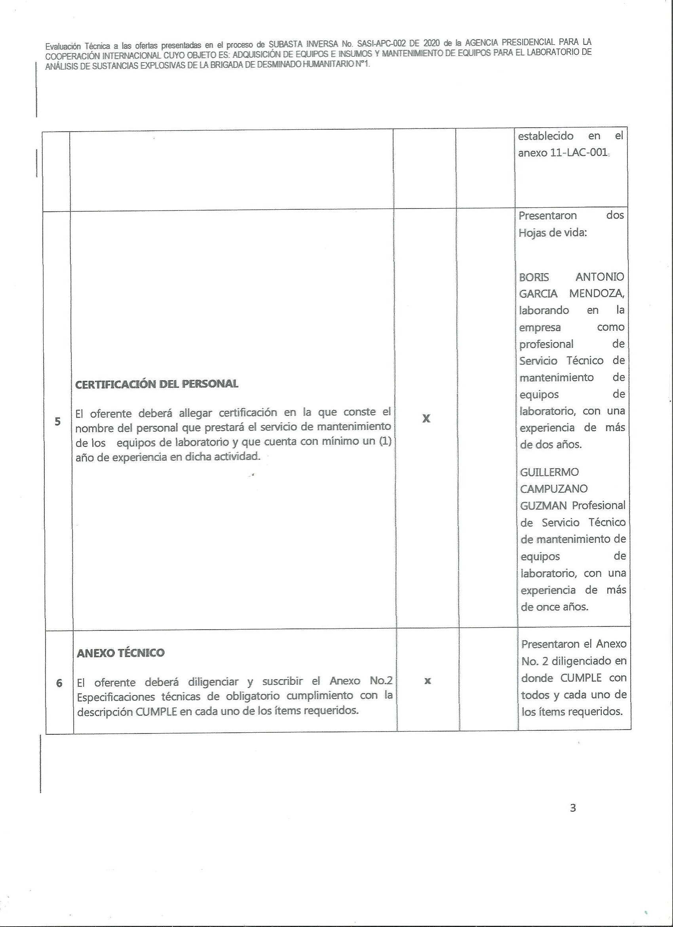
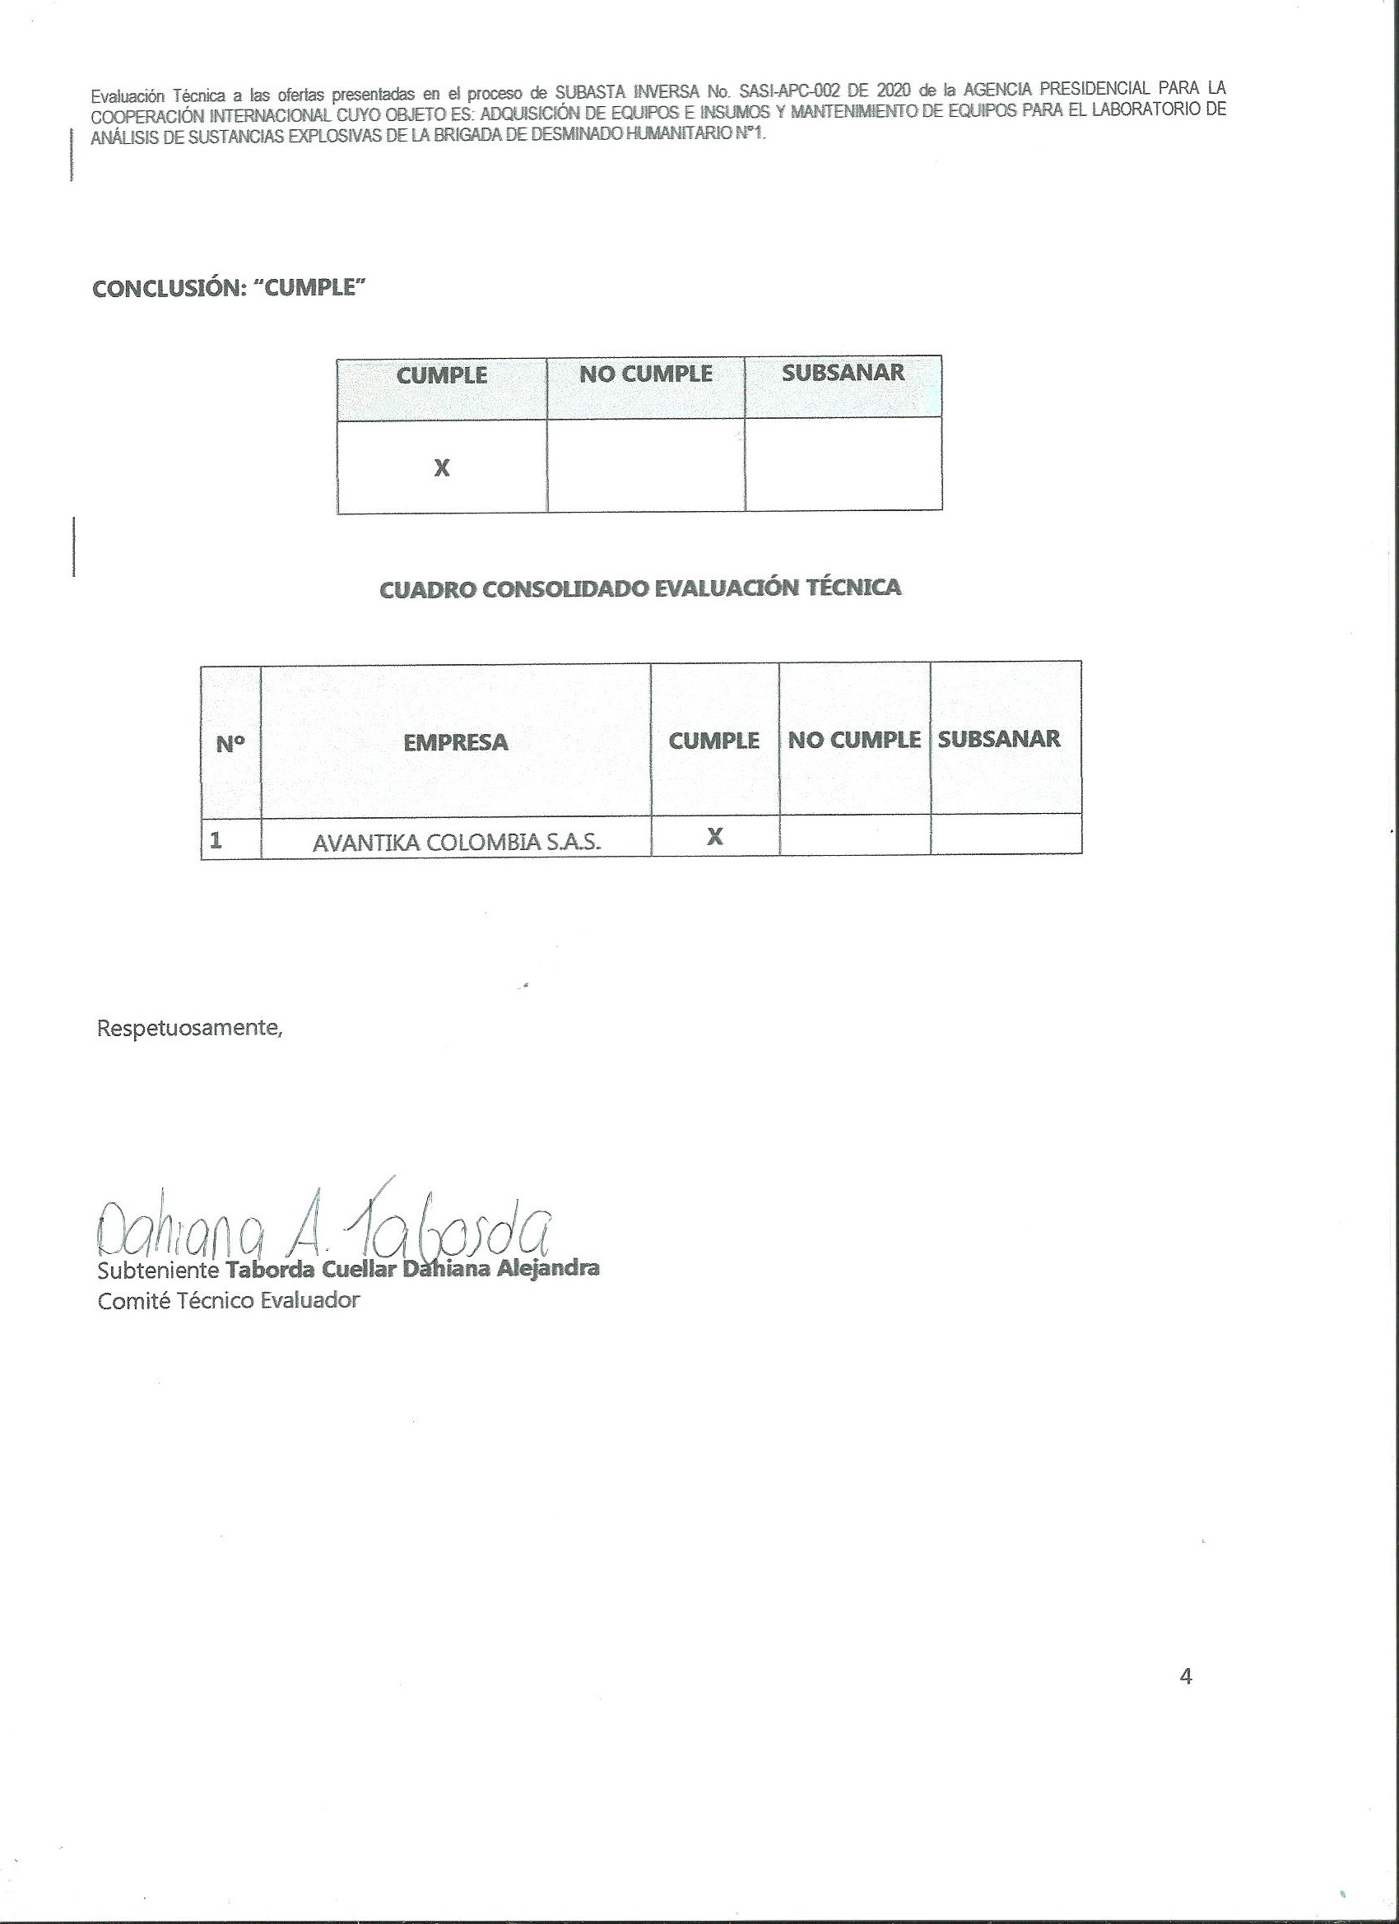
CONTRATACIÓN POR LICITACIONES PÚBLICAS

La contratación de los diferentes proveedores se realiza por medio de la plataforma SIPOC II donde se realizará todo el proceso de selección y contratación de proveedores, por medio de licitaciones públicas, donde se deben cumplir diferentes criterios de evaluación como son: Evaluación Técnica Jurídica, Evaluación Financiera y Evaluación Técnica

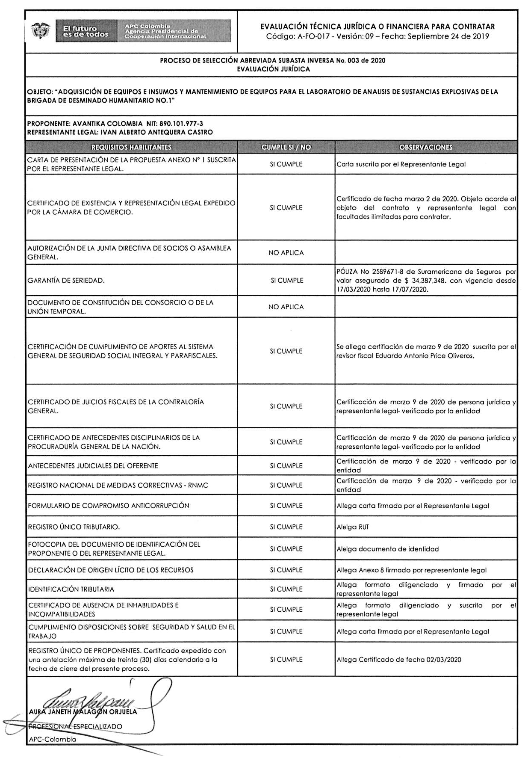
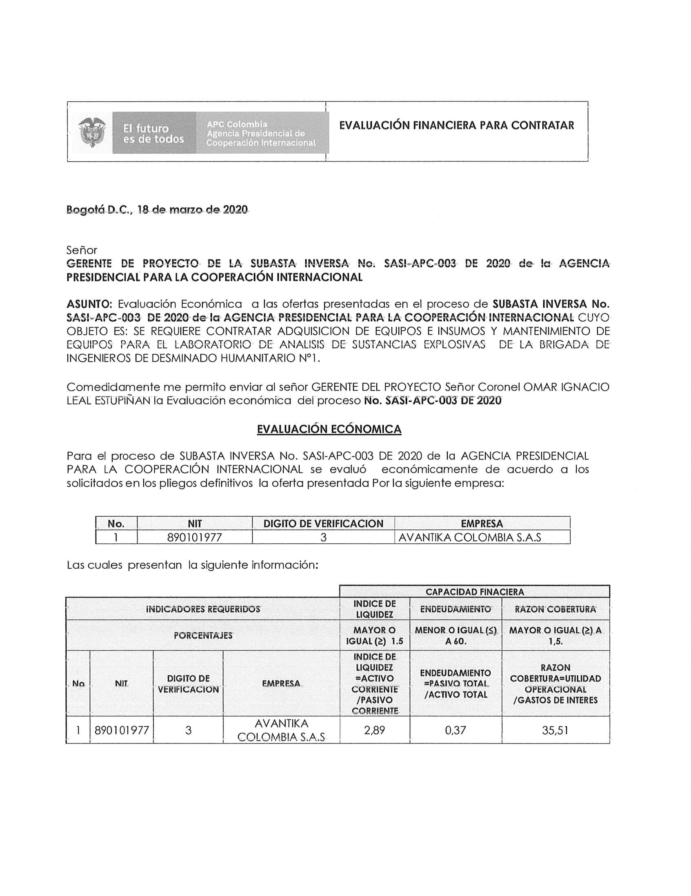
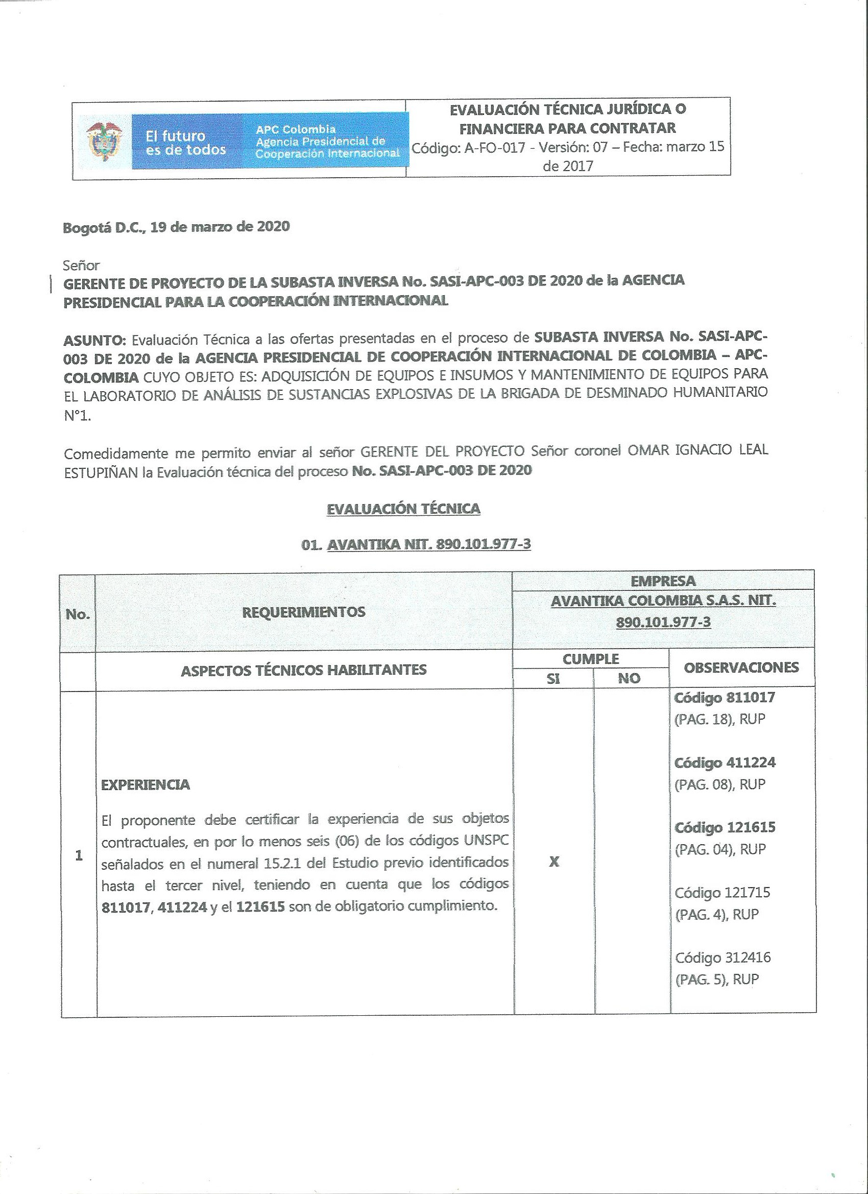
ADQUISICIÓN DE EQUIPOS E INSUMOS Y MANTENIMIENTO DE EQUIPOS PARA EL LABORATORIO DE ANÁLISIS DE SUSTANCIAS EXPLOSIVAS DE LA BRIGADA DE DESMINADO HUMANITARIO NO.1. |  | EVALUACIÓN TÉCNICA JURÍDICA | EVALUACIÓN FINANCIERA | EVALUACIÓN TÉCNICA
Plazo de validez de las ofertas: | 90 (Días)
Publicación del aviso de convocatoria pública | 27/02/2020 5:00:00 PM ((UTC-05:00) Bogotá, Lima, Quito)
Publicación de estudios previos | 27/02/2020 5:00:00 PM ((UTC-05:00) Bogotá, Lima, Quito)
Fecha de publicación del proyecto de pliego de condiciones | 27/02/2020 5:24:54 PM ((UTC-05:00) Bogotá, Lima, Quito)
Plazo para presentar observaciones al proyecto de Pliego de Condiciones | 5/03/2020 5:00:00 PM ((UTC-05:00) Bogotá, Lima, Quito)
Plazo para manifestación de interés de limitar la convocatoria a Mypes y/o Mipymes | 5/03/2020 5:00:00 PM ((UTC-05:00) Bogotá, Lima, Quito)
Respuesta a observaciones al Proyecto de Pliego de Condiciones | 6/03/2020 5:00:00 PM ((UTC-05:00) Bogotá, Lima, Quito)
Fecha prevista de Publicación del Pliego de Condiciones Definitivo | 6/03/2020 5:30:00 PM ((UTC-05:00) Bogotá, Lima, Quito)
Fecha de publicación del pliego de condiciones definitivo | 6/03/2020 4:44:01 PM ((UTC-05:00) Bogotá, Lima, Quito)
Expedición y publicación acto administrativo de apertura del proceso de selección | 6/03/2020 5:30:00 PM ((UTC-05:00) Bogotá, Lima, Quito)
Presentación de Observaciones a los Pliegos de Condiciones definitivos | 12/03/2020 5:00:00 PM ((UTC-05:00) Bogotá, Lima, Quito)
Respuesta a las observaciones al Pliego de Condiciones | 13/03/2020 5:00:00 PM ((UTC-05:00) Bogotá, Lima, Quito)
Plazo máximo para expedir adendas | 13/03/2020 7:00:00 PM ((UTC-05:00) Bogotá, Lima, Quito)
Presentación de Ofertas | 17/03/2020 10:00:00 AM ((UTC-05:00) Bogotá, Lima, Quito)
Apertura de sobre de requisitos habilitantes y técnicos | 17/03/2020 10:05:00 AM ((UTC-05:00) Bogotá, Lima, Quito)
Informe de presentación de Ofertas | 17/03/2020 10:10:00 AM ((UTC-05:00) Bogotá, Lima, Quito)
Publicación del informe de verificación o evaluación | 19/03/2020 5:00:00 PM ((UTC-05:00) Bogotá, Lima, Quito)
Presentación de observaciones al informe de verificación o evaluación | 25/03/2020 5:00:00 PM ((UTC-05:00) Bogotá, Lima, Quito)
Apertura del sobre económico | 27/03/2020 9:00:00 AM ((UTC-05:00) Bogotá, Lima, Quito)
Publicación Acto Administrativo de adjudicación o de Declaratoria de Desierto | 28 días de tiempo transcurrido (30/03/2020 5:00:00 PM(UTC-05:00) Bogotá, Lima, Quito)
Firma del Contrato | 27 días de tiempo transcurrido (31/03/2020 5:00:00 PM(UTC-05:00) Bogotá, Lima, Quito)
Entrega de las garantías de ejecución del contrato | 27 días de tiempo transcurrido (1/04/2020 10:00:00 AM(UTC-05:00) Bogotá, Lima, Quito)
Aprobación de Póliza e inicio de ejecución del contrato | 26 días de tiempo transcurrido (2/04/2020 5:00:00 AM(UTC-05:00) Bogotá, Lima, Quito)

4.12 trazabilidad
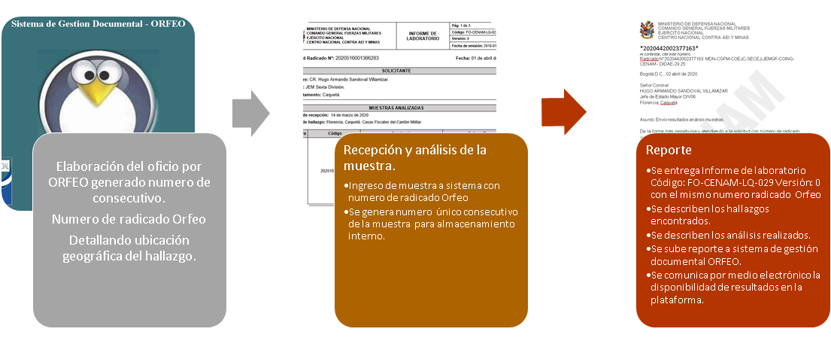
TRAZABILIDAD DE LA MUESTRA Y RESULTADOS

Las Fuerzas Militares cuenta con un sistema documental llamado ORFEO, el cual genera números únicos consecutivos, por el cual se puede evidenciar toda la trazabilidad de las diferentes muestras y los análisis ya ejecutados; en esta plataforma se sube toda la documentación, los registros, los resultados de laboratorio y demás información que se generen durante la permanencia de la muestra en el Laboratorio de Química.

4.14 Preservación de producto
CONSERVACIÓN Y CUSTODIA DE INFORME DE LABORATORIO

Las Fuerzas Militares cuenta con la conservación y custodia de los informes de laboratorio Código: FO-CENAM-LQ-029 Versión: 0 ,el cual es almacenado en el sistema de gestion documental ORFEO garantizando su conservacion por un perioso de 5 años.
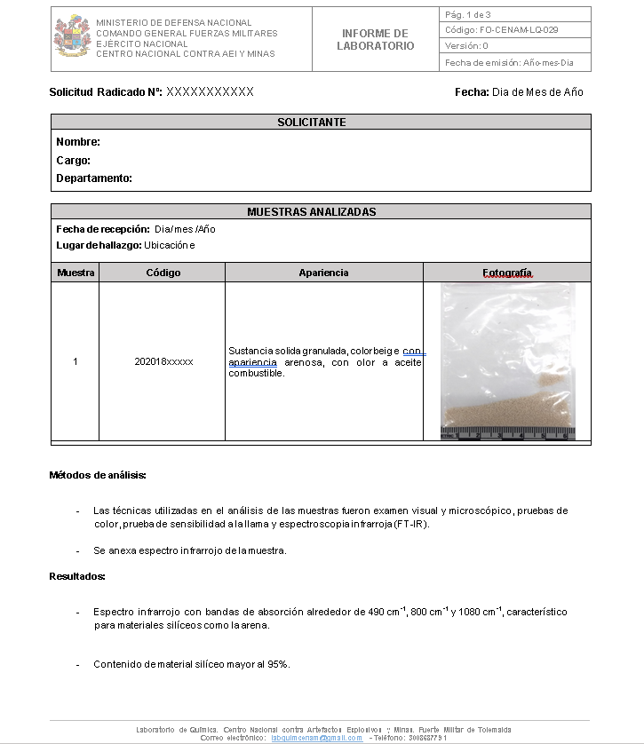 | 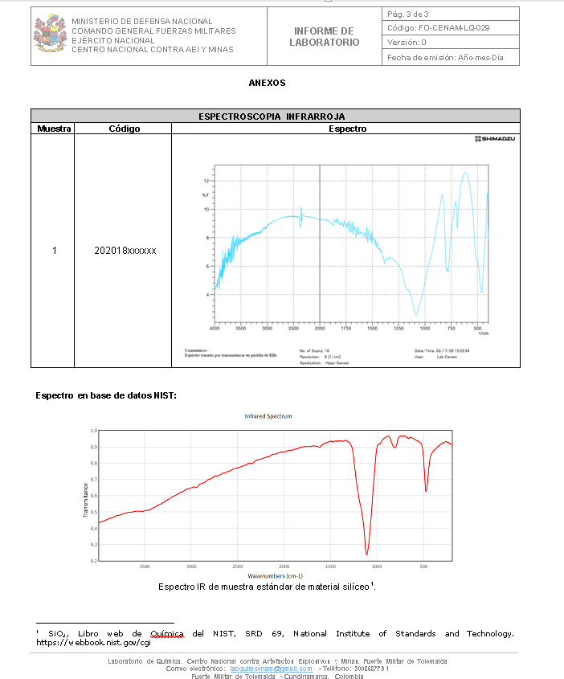 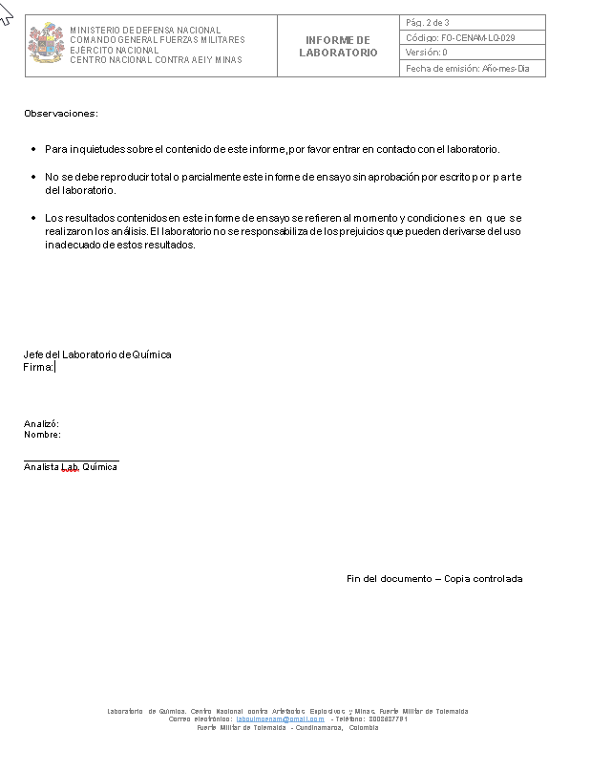

4.15 Post Venta
El laboratorio garantiza la preservación de la muestra por un periodo no mayor a dos (2) años el los cuales se puede volver a solicitar el análisis de la misma o devolución de esta.
PASOS A SEGUIR
.
Nuevo Oficio para análisis de muestra indicando el número de radicado del análisis del informe del laboratorio entregado.
Solicitar por medio de Oficio devolución de la muestra.
POST VENTA

4.17 Producto no conforme
PRODUCTO NO CONFORME

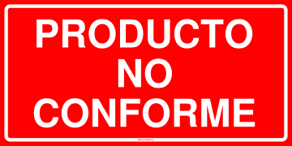
En el laboratorio la única razón por la cual el producto no sería conforme, es el factor del tiempo, este retraso ocasionado por falta de insumos o mantenimiento de los equipos de laboratorio, en este caso, se emite un oficio para corregir la falta inmediatamente, se compran los insumos o se mandan a reparar el equipo, para disminuir el tiempo de entrega del producto, por ultimo se envia un comunicado al cliente informando el retraso del analisis, pero debido a los controles es muy raro que ocurra un escenario parecido.

4.18 Desempeño
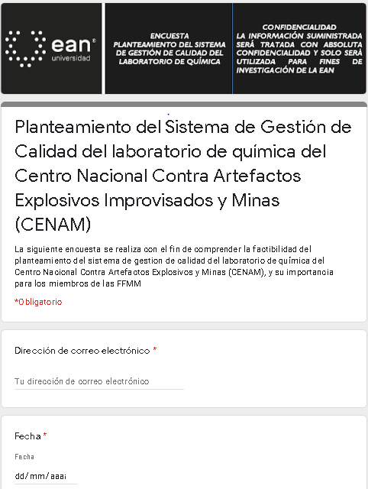
 |  |  | 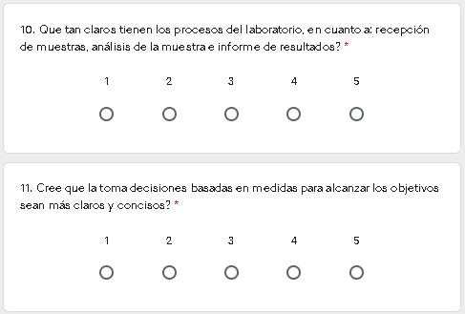 | 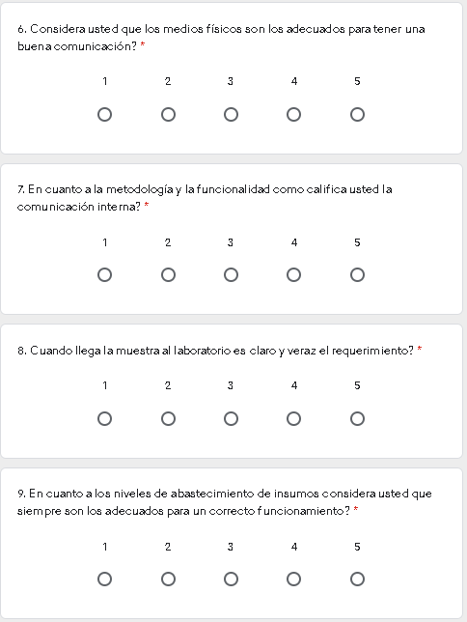
DESEMPEÑO

En el ejercito militar se esta implementando diferentes Indicadores de Calidad, METAS, OBJETIVOS ENCUESTA DE SATISFACCIÓN

DESEMPEÑO

 | Indicadores de Calidad | Encuestas de Satisfacción

 | Se tienen planteados indicadores de Calidad los cuales se divulgan y se evaluan al promover el cumplimiento de la politica. | Se verifica por medio de la encuesta la eficacia y efiencia del servicio prestado, los cuales se miden y se les realiza un seguimiento para identificar si los resultados son los adecuados.

